상품제안서
크라프트 6공 다이어리커버 바인더 사이즈 주문제작 판촉물 | 상품코드: F29411

 |  |  |  |  |  |  | 02-412-0044 | www.easy1.co.kr
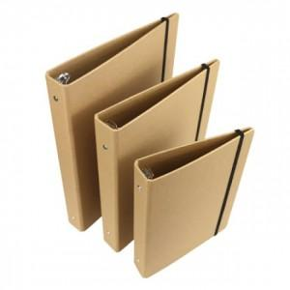 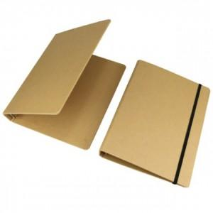 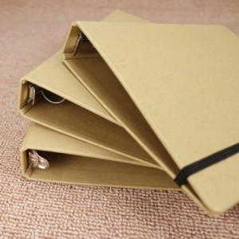

【상세/제작정보】 | 사이즈 주문제작 상품입니다. 요청사항을 고객센터로 문의 주세요.

【인쇄/포장옵션】 | / 포장불가능

【공급단가】 | 수량 | 500~ | 1,000~ | 3,000~ | 5,000~ | 10,000~
*VAT별도 | 단가 | 9,000원 | 8,850원 | 8,620원 | 8,470원 | 8,250원

【상품 URL】 | http://www.easy1.co.kr/src/goods_detail.php?gdno=29411

